3.1.5
Casper Business, CD.DT4790C
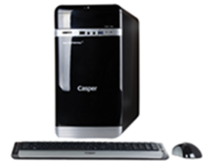
İşlemci | Intel® Core™ i7-4790, 3.6GHz, Intel Turbo Boost ile 4.0GHz, 8MB işlemci
Chipset | Intel chipset anakart
Bellek | 8 GB DDR3
Harddisk | 500 GB SATA
Optik Sürücü | DVD DUAL(DVD±R/RW)
Ekran Kartı | 3 GB (2GB Ayrılmış Bellek, VGA, DVI,HDMI) Harici Ekran kartı
Ses | Tümleşik, HD audio, 1xAudio port (Line Out/Line In/Mic In)
Ethernet | Tümleşik, 10/100/1000 Ethernet
Klavye | Türkçe Klavye
Mouse | Casper USB Optik
Diğer teknik özellikler | Kart Okuyucu
İşletim Sistemi | Windows 8.1 Professional
 | 4xUSB 2.0, 2xUSB3.0, VGA, DVI, RJ45
Peşin fiyatı | 1.100.-$+KDV

